Nombre d'heures
Combien d'heures par semaines passes-tu à faire du streaming vidéo ?

Le streaming vidéo est une technologie qui permet de visonner des vidéos sans attendre d'avoir téléchargé la totalité de la vidéo. Youtube, Netflix, Amazon Prime, Mycanal ... utilisent cette technologie.

Combien d'heures as-tu passé à regarder des vidéos en steaming (Netflix, YouTube, Amozon Prime, DisneyPlus, MyCanal, Salto, Twitch…) cette semaine ? Complète le tableau.


 |  | Nombre d'heure passé à regarder des vidéos en streaming
 | Lundi
 | mardi
 | Mercredi
 | Jeudi
 | Vendredi
 | Samedi
 | Dimanche
 | Total |  | 0

As-tu pensé à tous les supports que tu utilises : TV, ordinateur, smartphone, tablette…


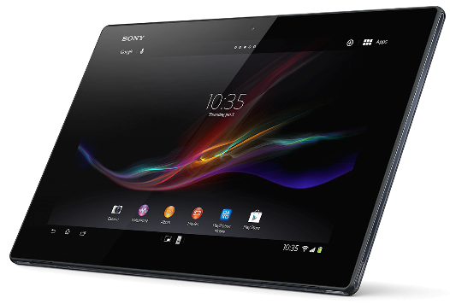

Cette photo par Auteur inconnu est soumise à la licence CC BY-NC
Cette photo par Auteur inconnu est soumise à la licence CC BY
Cette photo par Auteur inconnu est soumise à la licence CC BY-NC

